Лист1
 |  |  |  | Тел/факс 8(499) 707-70-39
 |  |  |  |  | e-mail:sales2@autoholl.ru
 |  |  |  |  |  | www.autoholl.ru
Коммерческое предложение на оборудование трассы сжатого воздуха

№ | Арт | Наименование | Производитель | Цена прайс-лист РУБ | Кол. | Скидка % | Цена со скидкой РУБ | Сумма РУБ
Трубы, фитинги, крепеж
1 | 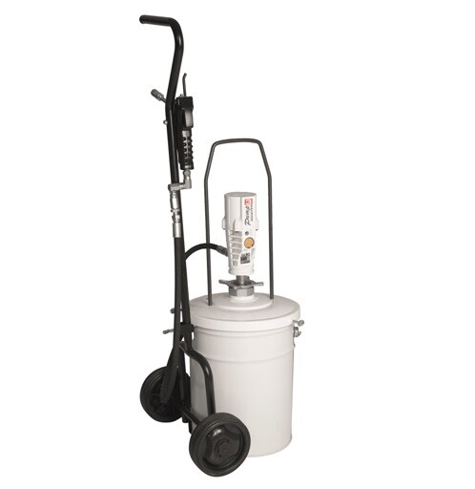 | Труба 114х3 - 12Х18Н10Т ГОСТ 9940-81 |  | 7225 | 86 | 10% | 6,502.5 | 559,215.0
2 |  | Отвод 08-12Х18Н10Т 114х4 - 4 227,12,00 |  | 6345 | 40 | 10% | 5,710.5 | 228,420.0
3 |  | Фланец Ст12Х18Н10Т dу=100 ГОСТ 33259-2015 |  | 8214 | 32 | 10% | 7,392.6 | 236,563.2
4 |  | Фланец Ст12Х18Н10Т dу=200 ГОСТ 33259-2015 |  | 17797 | 4 | 10% | 16,017.3 | 64,069.2
5 |  | Кран шаровой фланцевый LD КШ. Ц. Ф.100.025 "под задвижку" L=230 П/П Ру-10 Ду-100 |  | 23157 | 14 | 10% | 20,841.3 | 291,778.2
6 |  | Компенсатор сильфонный осевой: КСО ARM 100-16-30 Фланцевый |  | 27300 | 2 | 10% | 24,570.0 | 49,140.0
7 |  | Тройник 08-12Х18Н10Т 114х4 - 4 436,00 |  | 6654 | 7 | 10% | 5,988.6 | 41,920.2
8 |  | Переход 08-12Х18Н10Т 114х6-108х4 (под подрезку) |  | 13533 | 2 | 10% | 12,179.7 | 24,359.4
9 |  | Труба 20х2,5 - 12Х18Н10Т ГОСТ 9940-81 |  | 1140 | 132 | 10% | 1,026.0 | 135,432.0
10 |  | Отвод 08-12Х18Н10Т 21,3х2 |  | 360 | 94 | 10% | 324.0 | 30,456.0
11 |  | Фланец Ст12Х18Н10Т dу=20 ГОСТ 33259-2015 |  | 1455 | 188 | 10% | 1,309.5 | 246,186.0
12 |  | Тройник 08-12Х18Н10Т 21,3х2 - 470,00 |  | 705 | 94 | 10% | 634.5 | 59,643.0
13 |  | Кран шаровый G1/2" Ру10 |  | 480 | 141 | 10% | 432.0 | 60,912.0
14 |  | профиль 50х50х4 мм |  | 675 | 1818 | 10% | 607.5 | 1,104,435.0
15 |  | Хомут МР-HI 3/4"К |  | 37.5 | 71 | 10% | 33.8 | 2,396.3
16 |  | Хомут МР-HI 4"К |  | 375 | 18 | 10% | 337.5 | 6,075.0
17 |  | Шпилька GST 8-1000 |  | 315 | 14 | 10% | 283.5 | 3,969.0
18 |  | Гайка SKM - M8 |  | 10.5 | 89 | 10% | 9.5 | 841.1
19 |  | Пластина опорная MGL2-M8 |  | 300 | 18 | 10% | 270.0 | 4,860.0
20 |  | FGD 12 M8 дюбель для монтажа резьбовых шпилек |  | 180 | 89 | 10% | 162.0 | 14,418.0
Итого за Трубы, фитинги, крепеж (с НДС): |  |  |  |  |  |  |  | 3,165,088.5
Транспортные расходы
1 |  | Транспортные расходы |  | 90000 | 1 | 0% | 90,000.0 | 90,000.0
2 |  | Наем техники 2 пеканиски , кран |  | 365000 | 1 | 0% | 365,000.0 | 365,000.0
3 |  | Доставка материалов |  | 45000 | 1 | 0% | 45,000.0 | 45,000.0
Итого Транспортные расходы (с НДС): |  |  |  |  |  |  |  | 500,000.0
Монтаные работы
1 |  | Монтаж трубопроводов 114х4,0 |  | 2400 | 86 | 0% | 2,400.0 | 206,400.0
2 |  | Монтаж трубопроводов 22х2,0 |  | 1350 | 132 | 0% | 1,350.0 | 178,200.0
3 |  | Монтаж арматуры 125 |  | 3900 | 101 | 0% | 3,900.0 | 393,900.0
4 |  | Монтаж арматуры 25 |  | 1990 | 517 | 0% | 1,990.0 | 1,028,830.0
5 |  | Монтаж металлоконструкций для установки трубопровода |  | 950 | 1818 | 0% | 950.0 | 1,727,100.0
6 |  | Сварочные работы ч/час |  | 1200 | 240 | 0% | 1,200.0 | 288,000.0
7 |  | Изоляция трубопровода элемент |  | 800 | 4 | 0% | 800.0 | 3,200.0
8 |  | Услуги сварщика |  | 6000 | 30 | 0% | 6,000.0 | 180,000.0
Итого за Монтаные работы (с НДС): |  |  |  |  |  |  |  | 4,005,630.0
Итого оборудование трассы сжатого воздуха с монтажом (с НДС): |  |  |  |  |  |  |  | 7,670,718.5

 | С Уважением,
 | ООО "Автохолл"
 | Владислав Старченко
 | тел. 8 (499) 707-70-39 доб. 402
 | моб. 8 (925) 13-007-12
 | sales2@autoholl.ru
 | www.autoholl.ru

